Titel

Inhalt
Impressum

Impressum
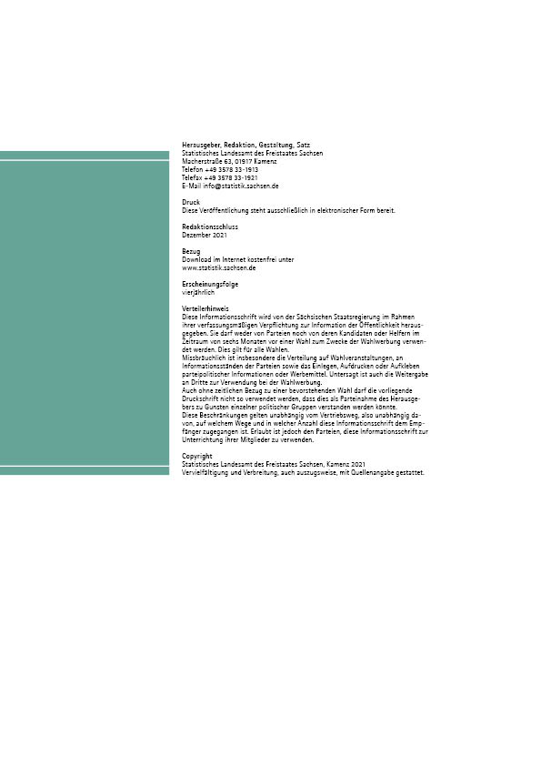
Inhalt

